画面サイズとデザイン
別紙資料１．画面サイズとデザイン

幅 高さ | 375～524 | 524～556 | 556～672 | 672～700 | 700～734 | 734～756 | 756～872 | 872～ | 幅 高さ

1078～ | 縦（iPhone）・縦コ１ | 横（極小） | 縦（兼用小） | 縦（小） | 縦（小） | 縦（小） | 縦（中） | 縦（大）
1044～1078 | 縦（iPhone）・縦コ１ | 横（極小） | 縦（兼用小） | 縦（小） | 縦（小） | 縦（小） | 縦（中） | 縦（大）・縦コ１
1034～1044 | 縦（iPhone）・縦コ１ | 横（極小） | 縦（兼用小） | 縦（小） | 縦（小） | 縦（小） | 縦（中）・縦コ１ | 縦（大）・縦コ１
1000～1034 | 縦（iPhone）・縦コ１ | 横（極小） | 縦（兼用小） | 縦（小） | 縦（小） | 縦（小） | 縦（中）・縦コ１ | 縦（大）・縦コ２
974～1000 | 縦（iPhone）・縦コ１ | 横（極小） | 縦（兼用小） | 縦（小） | 縦（小） | 縦（小） | 縦（中）・縦コ２ | 縦（大）・縦コ２
940～974 | 縦（iPhone）・縦コ１ | 横（極小） | 縦（兼用小） | 縦（小） | 縦（小） | 縦（小） | 縦（中）・縦コ２ | 縦（中）・縦コ２
780～940 | 縦（iPhone）・縦コ１ | 横（極小） | 縦（兼用小） | 縦（小） | 縦（小） | 縦（小） | 横（標準） | 横（標準）
742～780 | 縦（iPhone）・縦コ１ | 横（極小） | 縦（兼用小） | 縦（小）・縦コ１ | 横（やや小） | 横（標準） | 横（標準） | 横（標準）
736～742 | 縦（iPhone）・縦コ１ | 横（極小） | 縦（兼用小）・縦コ１ | 縦（小）・縦コ１ | 横（やや小） | 横（標準） | 横（標準） | 横（標準）
698～736 | 縦（iPhone）・縦コ１ | 横（極小） | 縦（兼用小）・縦コ１ | 縦（小）・縦コ２ | 横（やや小） | 横（標準） | 横（標準） | 横（標準）
680～698 | 縦（iPhone）・縦コ１ | 横（極小） | 縦（兼用小）・縦コ２ | 縦（小）・縦コ２ | 横（やや小） | 横（標準） | 横（標準） | 横（標準）
676～680 | 縦（iPhone）・縦コ１ | 横（極小） | 縦（兼用小）・縦コ２ | 縦（小）・縦コ２ | 横（やや小）・縦コ１ | 横（標準）・縦コ１ | 横（標準）・縦コ１ | 横（標準）・縦コ１
664～676 | 縦（iPhone）・縦コ１ | 横（極小） | 縦（兼用小）・縦コ２ | 縦（兼用小）・縦コ２ | 横（やや小）・縦コ１ | 横（標準）・縦コ１ | 横（標準）・縦コ１ | 横（標準）・縦コ１
638～664 | 縦（iPhone）・縦コ２ | 横（極小） | 縦（兼用小）・縦コ２ | 縦（兼用小）・縦コ２ | 横（やや小）・縦コ１ | 横（標準）・縦コ１ | 横（標準）・縦コ１ | 横（標準）・縦コ１
636～638 | 縦（iPhone）・縦コ２ | 横（極小） | 横（極小） | 横（極小） | 横（やや小）・縦コ１ | 横（標準）・縦コ１ | 横（標準）・縦コ１ | 横（標準）・縦コ１
576～636 | 縦（iPhone）・縦コ２ | 横（極小） | 横（極小） | 横（極小） | 横（やや小）・縦コ２ | 横（標準）・縦コ２ | 横（標準）・縦コ２ | 横（標準）・縦コ２
558～576 | 縦（iPhone）・縦コ２ | 横（極小） | 横（極小） | 横（極小） | 横（極小） | 横（極小） | 横（極小） | 横（極小）
516～558 | 縦（iPhone）・縦コ２ | 横（極小）・縦コ１ | 横（極小）・縦コ１ | 横（極小）・縦コ１ | 横（極小）・縦コ１ | 横（極小）・縦コ１ | 横（極小）・縦コ１ | 横（極小）・縦コ１
454～516 | 縦（iPhone）・縦コ２ | 横（極小）・縦コ２ | 横（極小）・縦コ２ | 横（極小）・縦コ２ | 横（極小）・縦コ２ | 横（極小）・縦コ２ | 横（極小）・縦コ２ | 横（極小）・縦コ２

凡例 | デザイン |  | 主な対応デバイス |  | 標準サイズ | 縦コ１サイズ | 縦コ２サイズ | 外枠1のサイズ
横（標準） | PC用標準画面（横組） |  | PC, iPad（横向き） |  | 734×680 | 734×636 | 734×576 | 718×522
横（やや小） | PC用・やや小さめ（横組） |  | PC |  | 700×680 | 700×636 | 700×576 | 684×522
縦（大） | モバイル用大画面（縦組） |  | iPad Pro 12.9inch |  | 872×1078 | 872×1034 | 872×974 | 856×912
縦（中） | モバイル用中画面（縦組） |  | iPad Pro 9.7～11inch, iPad Air（第3世代） |  | 756×1044 | 756×1000 | 756×940 | 740×882
縦（小） | モバイル用小画面（縦組） |  | iPad Mini |  | 672×780 | 672×736 | 672×676 | 656×622
縦（兼用小） | モバイル・PC兼用小画面（縦組） |  | PC |  | 556×742 | 556×698 | 556×638 | 540×584
横（極小） | 極小画面（横組） |  | PC |  | 524×558 | 524×516 | 524×454 | 508×405
縦（iPhone） | iPhone 8用画面（縦組） |  | iPhone 8, 8 Plus, X, XS, XR |  |  | 375×664 | 375×612 | 359×560
縦コ１ | タイトル文字小さめ・水平分割線なし
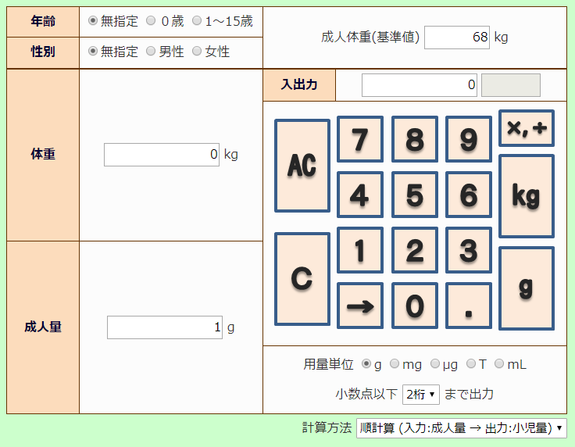
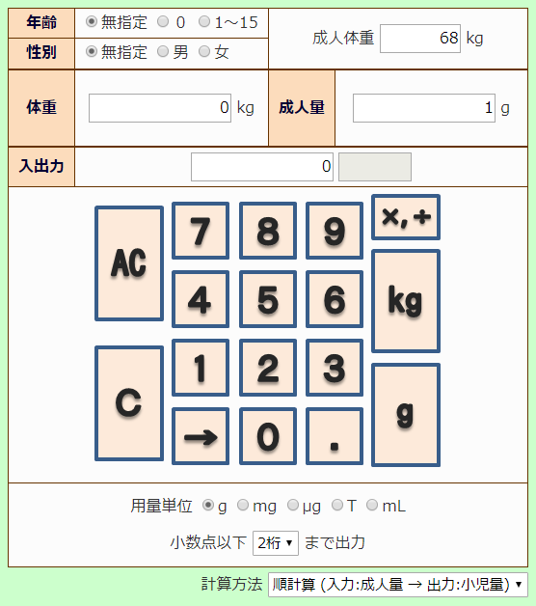
縦コ２ | タイトルなし・水平分割線なし

※ 凡例の「縦コ」は縦方向コンパクト化の略。
※ 外枠１はメインの領域を囲む枠。

 |  |  | 横組の例

 |  |  |  |  |  | 縦組の例

